2. Màn hình
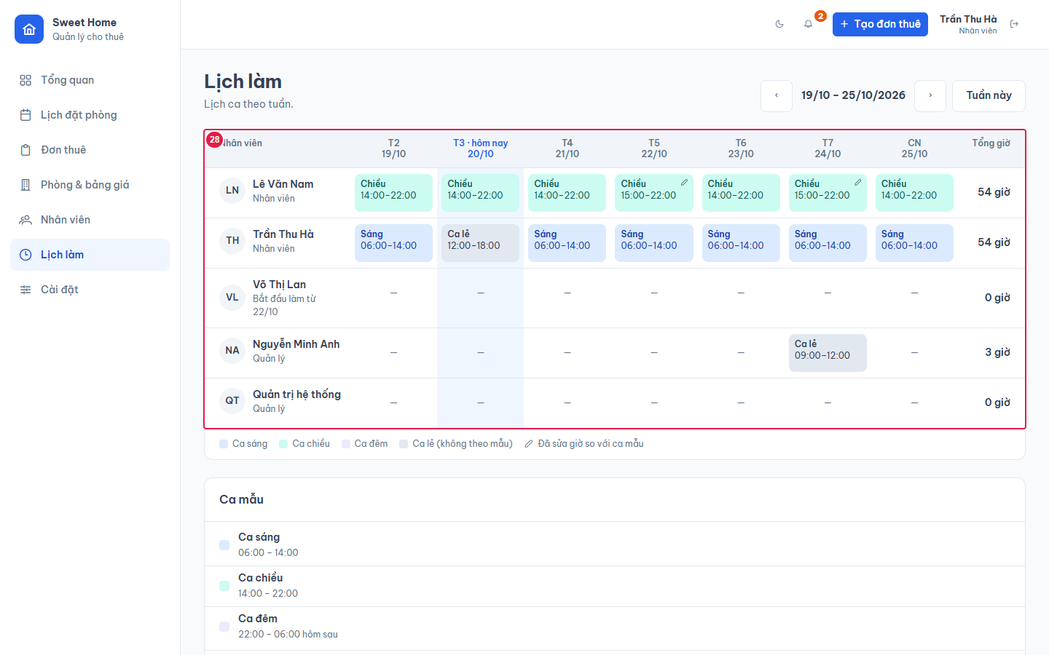
Ảnh 1. Lịch làm tuần này (Quản lý)
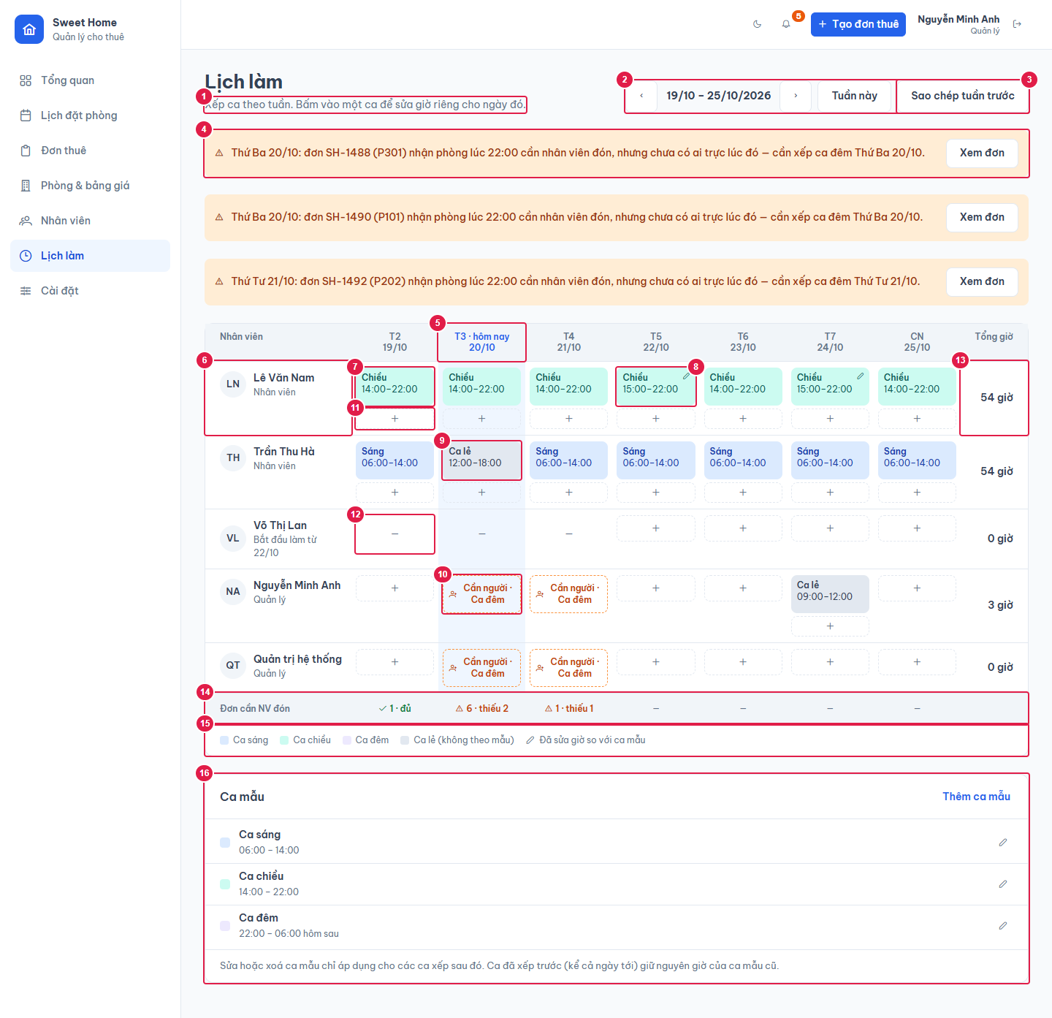

Ảnh 2. Sửa một ca đã sửa giờ so với ca mẫu
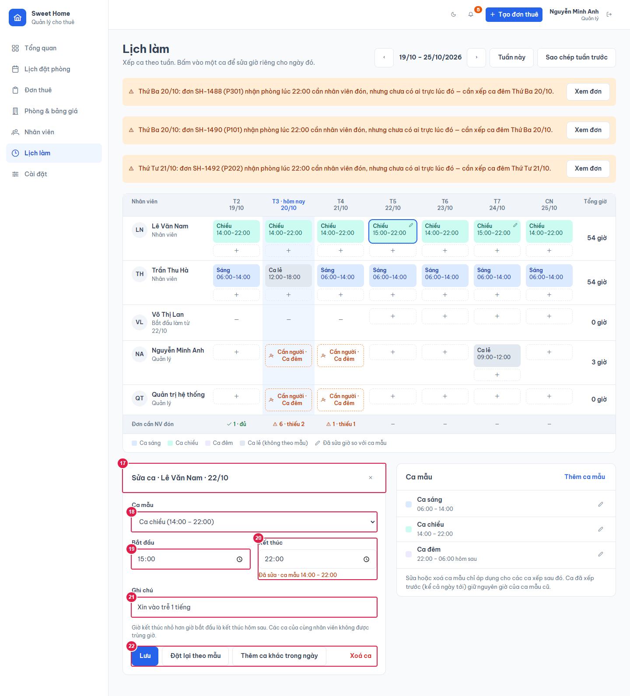

Ảnh 3. Sửa ca mẫu
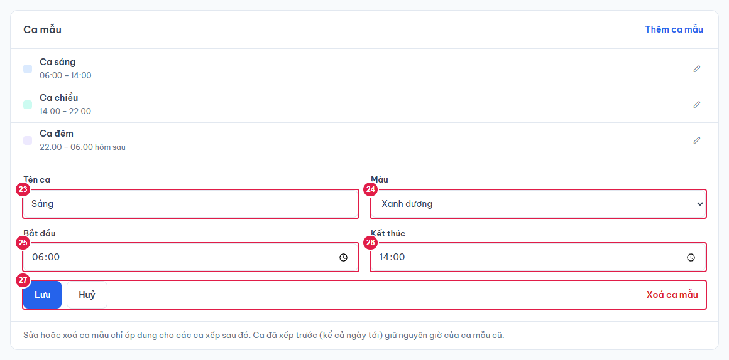

Ảnh 4. Lịch làm (Nhân viên): chỉ xem

